Technical Design
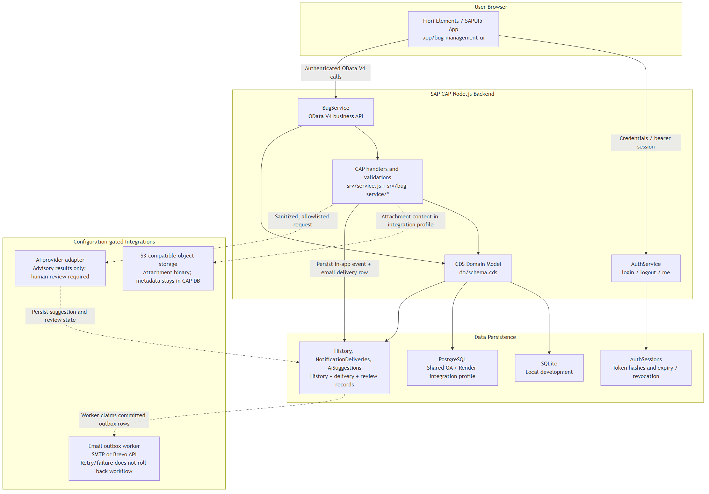
Thiết kế kỹ thuật |  |  |  |  |  |  | Người tạo: | DonHV | Ngày tạo: | 2026-07-25
Mã chức năng | IDTS-TECH |  | Tên chức năng | IDTS CAP/Fiori |  |  | Modified by: | DonHV | Modified date: |  | 2026-07-25
 |  |  |  |  |  |  | Reviewed by: | Mentor / Supervisor | Reviewed date: |  | Chờ duyệt
Quy trình nghiệp vụ
Bản đồ thành phần
Thành phần |  | Trách nhiệm |  |  | Ranh giới công khai | Source
AuthService |  | Xác thực và vòng đời phiên bearer |  |  | /odata/v4/auth/ | srv/auth.js; srv/auth/custom-auth.js
BugService |  | Workflow Bug, cộng tác, giám sát và action AI |  |  | /odata/v4/bug/ | srv/service.cds; srv/service.js
Fiori application |  | Trải nghiệm người dùng theo vai trò |  |  | Route UI và OData binding | app/bug-management-ui

Quan hệ entity
Entity cha |  | Quan hệ |  |  | Entity con / đích | Mục đích
Bugs |  | composition |  |  | Comments; Attachments; HistoryEvents; Notifications | Cộng tác và audit thuộc vòng đời Bug
Users |  | association |  |  | AuthSessions; Bugs reporter/assignee/nextProcessor | Danh tính và ownership
Notifications |  | composition |  |  | NotificationDeliveries | Theo dõi delivery outbox
AiSuggestions |  | association |  |  | Bugs; DuplicateLinks | Kết quả AI có human review

Phụ thuộc module
Bên gọi |  | Bên được gọi |  |  | Contract | Lý do
srv/service.js |  | srv/bug-service/* |  |  | CAP handler đã đăng ký | Giữ service bootstrap gọn
Bug actions |  | history/notification helpers |  |  | Side effect trong transaction | Audit workflow atomic
Fiori controllers |  | OData V4 model |  |  | Metadata/actions/entities | Không truy cập database trực tiếp

Ranh giới transaction
Thao tác |  | Trong transaction |  |  | Ngoài transaction | Hành vi khi lỗi
Bug lifecycle |  | Bug, next processor, history, notification |  |  | Gửi qua email provider | Rollback dữ liệu nghiệp vụ khi ghi audit lỗi
Attachment |  | PostgreSQL metadata |  |  | S3 binary provider | Làm sạch lỗi provider; giữ Bug
AI review/apply |  | AiSuggestions và mutation rõ ràng đã cấp quyền |  |  | Request provider tùy chọn | Không tự động mutation workflow

Tích hợp bên ngoài
Provider |  | Mục đích |  |  | Cấu hình riêng tư | Cách xác minh
AWS S3 |  | Lưu binary tệp đính kèm |  |  | Binding môi trường | Upload/download/hash/reload/delete
Brevo |  | Gửi email |  |  | Binding môi trường | PENDING → SENT và evidence inbox
OpenAI |  | Provider AI tùy chọn |  |  | Đã tắt | CHƯA NGHIỆM THU; chỉ fallback/no-mutation
Render PostgreSQL |  | Persistence Shared QA |  |  | Binding database | Readback sau restart/redeploy

